Start
Versjon 5.1D
Lansert mai 2018


Kontaktinformasjon

Ingeborg Malterud
NHO Service og Handel
PB 5473 Majorstuen, 0305 Oslo
Telefon | +47 40 88 95 58
ima@nhosh.no
www.nhosh.no

Versjoner og endringer
Versjon 1.0 | Tilpasset EU-systemet "Selecting best value" til norske forhold
Versjon 2.0 | Tilpasset regelverket for offentlige anskaffelser
Versjon 2.1 | Ny evaluering fra 1 til 10 istedenfor 0,50,80 og 100
 | Beste tilbud på kvalitet får maks. score for kvalitet, de andre justeres deretter.
 | Inneholder 3 bransjer (renhold, vakt og bemanning) i samme regneark
Versjon 2.2 | Ny utregning av prispoeng basert på hvor mange % dyrere anbudet er
 | enn det billigste anbudet.
Versjon 2.3 | Byttet navn fra SBL til NHO Service
Versjon 2.4 | Lagt inn plass til andre opplysninger under Tilbydere
Version 3.0 | Engelsk utgave
Versjon 4.0R | Tilpasset NS-INSTA 810:2011 og Byggforskserien 720.208 og inneholder 3 mulige
 | modeller for omgjøring av pris til poeng. Inneholder kun tildelingskriterier for renhold.
Versjon 4.1R | Rettet opp tekst under Avvisning slik at alle må bevares med JA for å bli godkjent.
Versjon 4.2R | Lagt til ledetekst på tildelingskriterier slik at det er lettere å forstå at man
 | skal fordele poengene fra hovedkategoriene.
Versjon 5.0D | Tilpasset DIFIs mal for anskaffelser av renholdstjenester fra august 2015
Versjon 5.1D | Rettet feil i Kravspec og Kvalifisering samt skiftet firmanavn og logo

Prosedyre
Prosedyre
Trinn |  | Handling
1 | Før utlysning | Velg fane "Leverandører" og sett inn navn på konkurransen.
2 |  | Velg fane "Kravspec" og sett inn eventuelle egne avvisningskriterier i cellene med blå tekst.
3 |  | Velg fane "Kvalifisering" og sett inn eventuell egne kvalifikasjonskrav i cellene med blå tekst.
4 |  | Velg fane "Tildeling" og velg forholdstall for Pris og Kvalitet. Fordel kvalitetspoengene på de tildelingskriterier som er relevant for konkurransen.
5 | Etter utlysning | Velg fane " Leverandører" og sett inn kontaktinformasjon på inntil 20 Leverandører.
6 |  | Velg fane "Kravspec" og godkjenn eller underkjenn valgte minimumskrav som gjelder for konkurransen.
7 |  | Velg fane "Kvalifisering" og godkjenn eller underkjenn de kvalifikasjonskrav som gjelder for konkurransen.
8 |  | Velg fane "Evaluering" og sett inn korrekt score fra 0 til 10 på hvert tildelingskriterium for alle de kvalifiserte tilbudene. Husk at avviste tilbud ikke skal evalueres.
9 |  | Velg fane "Pris" og sett inn pris på de kvalifiserte tilbudene. Det er mulig å legge inn to priser som summeres før utregning av prispoeng. Velg ønsket prismodell (se mer veiledning under)
10 |  | Velg fane "Oppsummering" og sjekk ut hvilket tilbud som oppnådde Høyeste verdi.

Score = Max- [ $\frac{Peva−Pmin}{Pmin}$x Max ]
Peva = prisen som skal evalueres
Pmin = laveste pris
Max = maksimal score
Score = $\frac{Pmin}{Peva}$ x Max
75% knekkpunkt
Vektingsmodeller | Lineær |  | Valg av modell for evaluering av pris. Det anbefales å bruke en lineær modell da forholdet i poeng gjenspeiler forholdet i pris. Dersom prisforskjellen mellom høyeste og laveste tilbud er mer enn 100% vil den lineære modellen gå under null og det anbefales overgang til en hybrid-modell som "knekker" over i en kurvefordelt modell. Den kurvefordelte modellen gir ikke proposjonalitet mellom pris og poeng slik som den lineære modellen, men den er allikevel mye brukt i markedet.
 | Kurvefordelt
 | Grafisk | 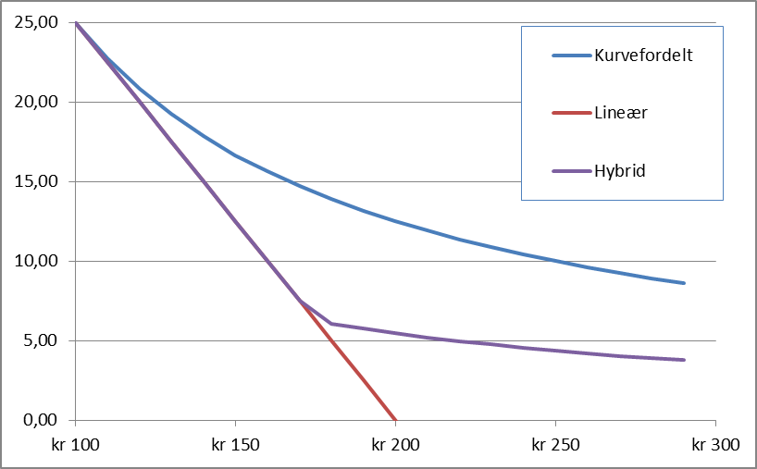
Score = $\frac{\sum{Score tildelingskriterier∗} \text{vekt}\text{/10} }{Største verdi}$ x Max
 | Kvalitet

Pris
Pris

Antall poeng tildelt PRIS
Sett inn pris for de kvalifiserte bedrifter som er med på konkurransen og velg prismodell
Nr. | Firmanavn | Faste kostnader | Variable kostnader | Totale kostnader | Prispoeng

Prispoeng vs totalkostnad
 | 0.00
 | 0.00
 | 0.00
 | 0.00
 | 0.00
 | 0.00

Oppsummering
Oppsummering

Oppsummering av tilbudene med beregning av tilbud som gir høyeste verdi.
Maksimal poeng |  | 0 | 0 | 0
Nr. | Firmanavn | Pris | Kvalitet | Totalpoeng
1
2
3
4
5
6
7
8
9
10
11
12
13
14
15
16
17
18
19
20

 | Prispoeng | Kvalitetspoeng | Miljøpoeng |  | Totalpoeng
 | 0.00 | 0.00 |  |  | 0.00
 | 0.00 | 0.00 |  |  | 0.00
 | 0.00 | 0.00 |  |  | 0.00
 | 0.00 | 0.00 |  |  | 0.00
 | 0.00 | 0.00 |  |  | 0.00
 | 0.00 | 0.00 |  |  | 0.00
 | 0.00 | 0.00 |  |  | 0.00
 | 0.00 | 0.00 |  |  | 0.00

